Weight_Path
localparam IMAGE_INPUT_FILE = "D:/GitHub/CNNs/Text_file/Input/R.txt"; // Input Image
localparam IMAGE_OUTPUT_FILE = "D:/GitHub/CNNs/Text_file/Output/Output_model_top_cnn.txt"; // Output Image

localparam WEIGHTS_INPUT_FILE = "D:/GitHub/CNNs/Text_file/Input/weight_test.txt"; // General, Weight của các khối conv còn lại gộp chung 1 file theo 1 cách tuần tự trong diagram

localparam WEIGHTS_INPUT_FILE_08 = "D:/GitHub/CNNs/Text_file/Input/weight_test.txt";
localparam WEIGHTS_INPUT_FILE_13 = "D:/GitHub/CNNs/Text_file/Input/weight_test.txt";
localparam WEIGHTS_INPUT_FILE_18 = "D:/GitHub/CNNs/Text_file/Input/weight_test.txt";
localparam WEIGHTS_INPUT_FILE_21 = "D:/GitHub/CNNs/Text_file/Input/weight_test.txt";
localparam WEIGHTS_INPUT_FILE_22 = "D:/GitHub/CNNs/Text_file/Input/weight_test.txt";
Weight của từng khối được khoanh tròn đỏ và đánh số bên dưới
localparam WEIGHTS_INPUT_FILE_23 = "D:/GitHub/CNNs/Text_file/Input/weight_test.txt";
localparam WEIGHTS_INPUT_FILE_24 = "D:/GitHub/CNNs/Text_file/Input/weight_test.txt";
localparam WEIGHTS_INPUT_FILE_25 = "D:/GitHub/CNNs/Text_file/Input/weight_test.txt";
localparam WEIGHTS_INPUT_FILE_26 = "D:/GitHub/CNNs/Text_file/Input/weight_test.txt";
localparam WEIGHTS_INPUT_FILE_27 = "D:/GitHub/CNNs/Text_file/Input/weight_test.txt";
localparam WEIGHTS_INPUT_FILE_28 = "D:/GitHub/CNNs/Text_file/Input/weight_test.txt";
localparam WEIGHTS_INPUT_FILE_31 = "D:/GitHub/CNNs/Text_file/Input/weight_test.txt";
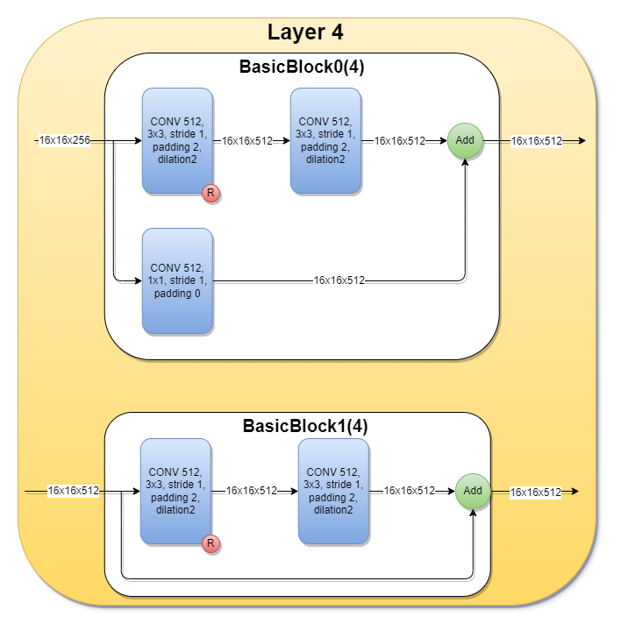
localparam WEIGHTS_INPUT_FILE_32 = "D:/GitHub/CNNs/Text_file/Input/weight_test.txt";
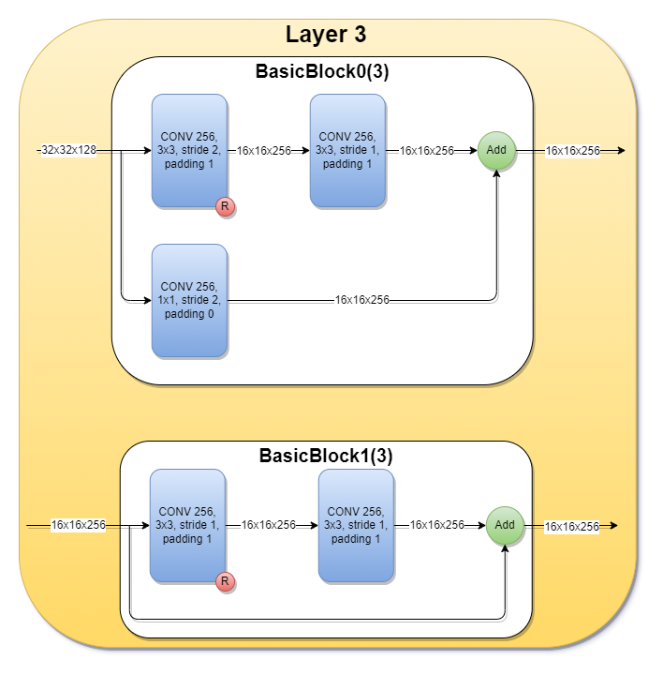


08
13
18

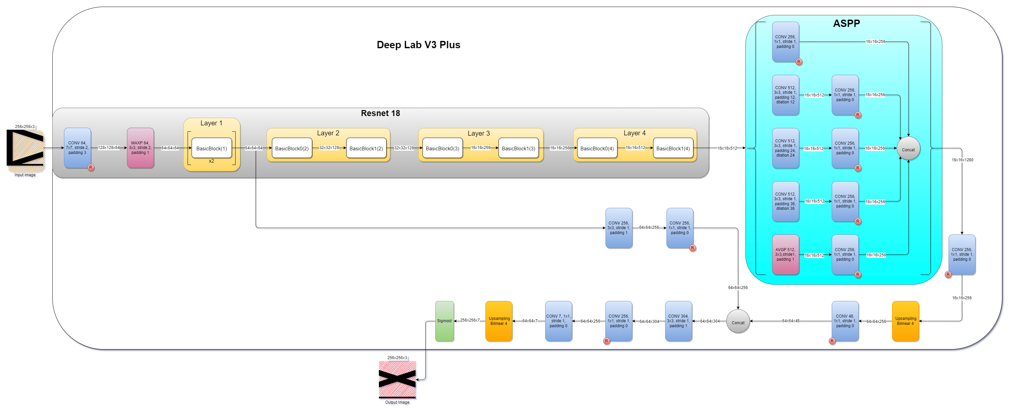
21

22
23

24
25

26
27

31
32

28

Sigmoid4Synth
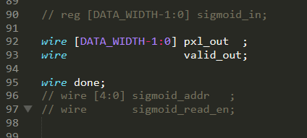
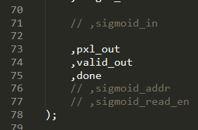
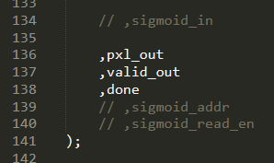
tb_model_top_cnn.v | model_top_cnn.v | top_cnn.v | Note:
 |  |  | Hiện tại mặc định sẽ dùng Sigmoid của tụi thằng Nhân để simulate cho nhanh.
 |  |  | Nếu muốn sử dụng Sigmoid từ Uniquify thì mở comment ở các hình ở bên trái <-

Đóng comment line có khung đỏ này

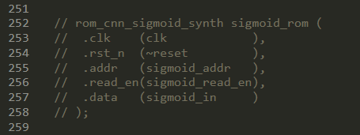
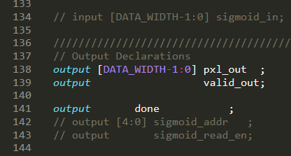
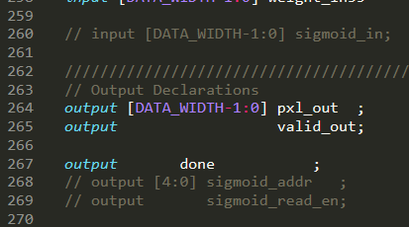

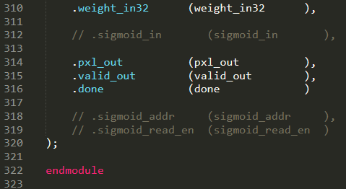

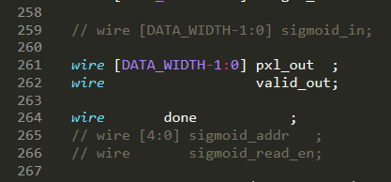
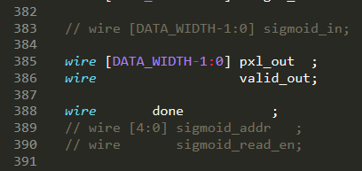

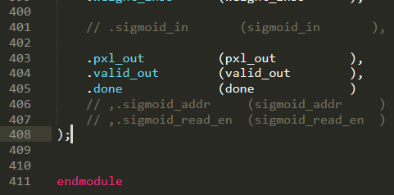
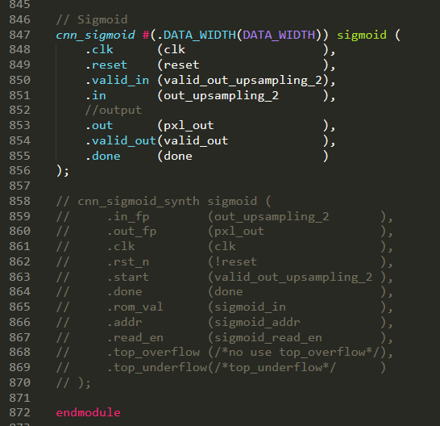

Đóng comment các line này

Mở comment các line này

